Notes
 | 0.08 | kW/m2 | Connection capacity buildings | Input Greenvis
 | 143.29 | m2 | Average area per building | (i20181219_insulation_buildings_v5)
 | 11.5 | kW | Connection capacity buildings
heat_output_capacity | 0.011 | MW

Cegoia - rekenvoorbeeld infra (see last tab)

 | 310.1 | kW | Connection capacity buildings in neighboorhood
 | 27.05 | # | Number of buildings in neighborhood (taking above connection capacity per building)
 | 159464.56 | EUR | Investment costs secundairy pipelines
 | 62951.01 | EUR | Investment costs connection inhouse
 | 222415.57 | EUR | Total investment costs whole neighborhood
 | 8221.85 | EUR/connection | Total investment costs per building (excl heat exchanger)
 | 2000 | EUR/connection | Investment costs heat exchanger
initial investment costs | 10221.85 | EUR/connection | Total investment costs per building (incl heat exchanger)
 | 3986.61 | EUR/yr | Yearly maintenance costs secondary pipelines
 | 1259.02 | EUR/yr | Yearly maintenance costs connections inhouse
 | 5245.63 | EUR/yr | Total yearly maintenance costs whole neighborhood
fxed operational and maintenance costs | 193.91084846 | [EUR/yr/connection] | Total yearly maintenance costs per buildings (11kW connection)

Correspondentie Ewald Slingerland Greenvis 10 Januari 2019
In het ETM kunnen we naast de kosten per aansluiting voor het "lokale" warmtenet (wijknet) ook kosten opgeven voor de aansluiting van het lokale warmtenet met het centrale warmtenet (die bijvoorbeeld gevoed wordt door een AVI of restwarmte van een kolencentrale). Welke kosten zou jij hier voor rekenen; kan ik hier de primaire infrastructuur kosten voor nemen? Je gaf aan dat 1500 - 2000 woningequivalenten overeenkwam met een klein tot middelgroot net; wat zouden de primaire infrastructuurkosten hiervoor zijn? Hier zou ik inderdaad de primaire infra kosten voor nemen. Het gaat erom dat je een deelgebied hebt van 1500-2000 woning(equivalent)en met een lokaal warmtenet dat je wilt verbinden met een bron of bronsysteem (bestaand grootschalig warmtenet).
Wanneer een wijknet gevoed wordt met een relatief kleine lokale bron (bijv. geothermische pomp), zouden we hier dan ook primaire infrastructuurkosten voor moeten rekenen? In principe niet, alleen zie je in de praktijk vaak nog wel een 'koppelleiding' van lokale bron naar lokaal warmtenet. Als die afstand verwaarloosbaar is, kun je 0 aanhouden voor primaire infra kosten.
Wij zijn nog op zoek naar de secundaire warmtenetkosten voor gebouwen. Wat zouden die gemiddeld zijn per aansluiting? En wat zou de gemiddelde capaciteit per warmtenetaansluiting in gebouwen zijn? Dit hangt sterk af van de lokale situatie (type gebouwen zoals kantoren, winkels, scholen e.d. maar ook bouwjaar/ genomen maatregelen etc.) Wat je als leidraad kunt aanhouden is 100 m² gebouw per woningequivalent (WEQ). Voor een bestaande woning geldt een typisch aansluitvermogen van gemiddeld ca. 8 kW; dat komt dus neer voor typische utiliteitsgebouwen op ca. 80 W/m². Let wel dat voor grotere hoeveelheden woningen of gebouwen een gelijktijdigheidsfactor geldt. Voor >200 woningen is dat 55% en voor >15 utiliteitsgebouwen is dat 70%. Vb: stel deelgebied met 400 woningen en 20 utiliteitsgebouwen met een totaal BVO van 25000 m² . Het totale gelijktijdig vermogen van dat wijknet is dan: 400 * 8 * 55% + 25000 * 80 / 1000 * 70% = 1760 + 1400 = 3160 kW = 3.16 MW.

Cegoia - rekenvoorbeeld infra
Voorbeeld buurtgegevens

De gele cellen kunnen worden aangepast om de voorbeeldberekening specifiek te maken voor een bepaalde buurt

 | Waarde | Eenheid |  |  | Oppervlakte (m2) |  | Aantal
Aantal woningen | 0 | - |  | Bijeenkomst | 1399.5 | Gestapeld | 0
Oppervlakte utiliteit | 6202.5 | m2 |  | Cel | 0 | Grondgebonden | 0
Ouderdomsfactor | 1.4 | - |  | Gezondheidszorg | 1402
Lengte gasnet | 10.5 | m/weq |  | Kantoren | 232
Lengte elektriciteitsnet | 15.3 | m/weq |  | Logies | 0
Netverzwaring | 1.0 | kW |  | Onderwijs | 2383
Aansluitwaarde buurt | 310.1 | kW |  | Sport | 319
Oppervlakte buurt | 34 | ha |  | Winkels | 467

Berekening gas- en elektriceitsnet

Voorbeeldberekening van de jaarlijkse kosten voor het gas- en elektriciteitsnet, amovering van het gasnet en netverzwaring

 | Gasnet | Amovering | Elektriciteitnet | Netverzwaring
Investering aansluiting | € 25,180 | € 25,180 | € 32,455 | € 0
Investering net | € 17,632 | € 11,755 | € 17,077 | € 861
Investering totaal | € 42,813 | € 36,935 | € 49,532 | € 861
Jaarlijkse kosten investering | € 1,798 | € 1,551 | € 2,080 | € 36
Onderhoud aansluiting | € 2,075 | € 0 | € 11,680 | € 0
Onderhoud net | € 0 | € 0 | € 0 | € 0
Onderhoud totaal | € 2,075 | € 0 | € 11,680 | € 0
Totale jaarlijkse kosten | € 3,873 | € 1,551 | € 13,761 | € 36

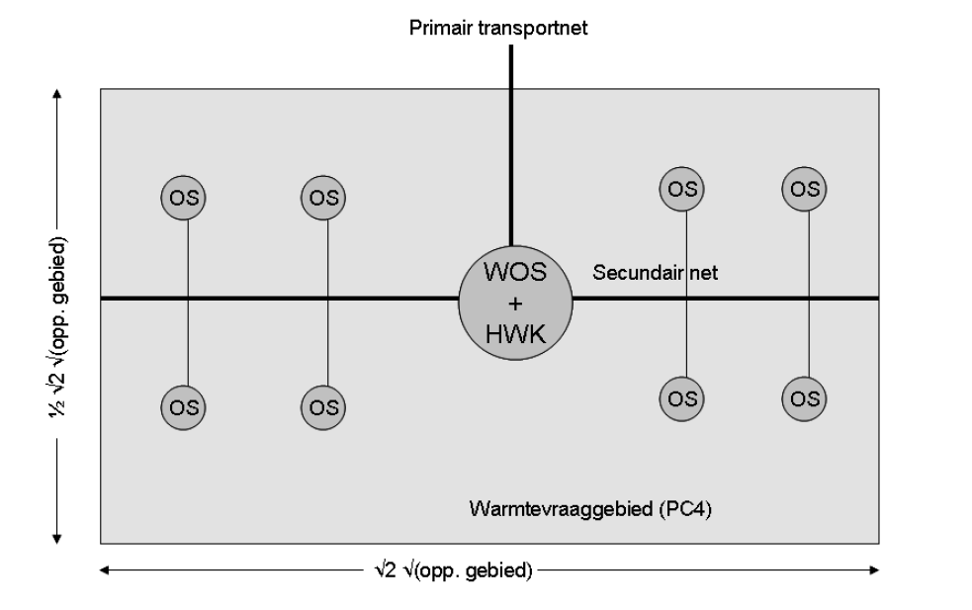
Berekening HT Warmtenet (exclusief kosten bron)

Voorbeeldberekening van de jaarlijkse kosten voor het warmtenet, zie ook figuren

 | Investering | Jaarlijkse kosten investering | Onderhoud | Totale jaarlijkse kosten
Transport | € 192,252 | € 12,054 | € 1,923 | € 13,977
WOS | € 69,776 | € 4,375 | € 2,093 | € 6,468
Hoofdleiding | € 214,085 | € 13,423 | € 2,141 | € 15,564
Zijleidingen | € 159,465 | € 9,998 | € 3,987 | € 13,985
Onderstations | € 111,642 | € 7,000 | € 3,349 | € 10,349
Aansluitingen | € 62,951 | € 3,947 | € 1,259 | € 5,206
Totaal | € 810,171 | € 50,797 | € 14,752 | € 65,549

kosten warmteleidingen | euro/meter
Transportleiding | € 195
Hoofdleiding | € 271
Zijleiding | € 271

aantal onderstations | 1

